数据对接
数据对接情况统计表
序号 | 展示类型 | 模块 | 场景 | 数据来源
1 | 数据 | 智慧校园 | 龙华区 | 智慧校园接口+智校
2 | 位置+状态 | 物联教室 | 龙华外国语学校
3 |  | 人脸门禁 | 龙华外国语学校
 |  |  | 教育局
4 |  | 有线网络设备 | 龙华外国语学校
5 |  | 无线AP设备 | 龙华外国语学校
6 |  | 视频监控 | 龙华外国语学校
 |  |  | 教育局
7 | 数据 | 停车场 | 龙华外国语学校
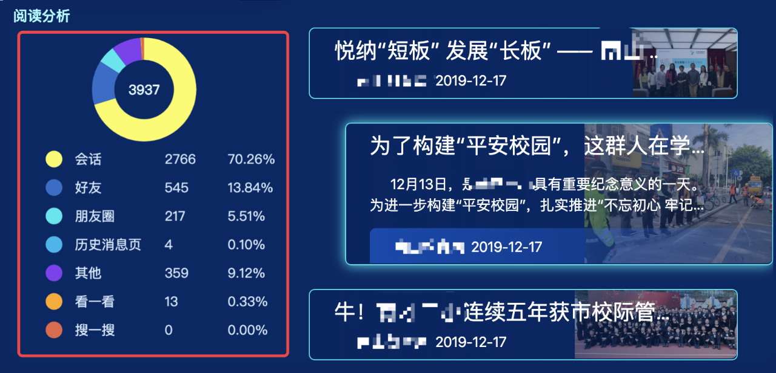
 |  |  | 教育局
8 |  | 公众号 | 龙华外国语学校 | 没有接口需要约定
10 |  | 企业微信 | 龙华外国语学校
 |  |  | 教育局

